草莓季商品
喜憨兒草莓季商品
品名 | 圖片 | 成分 | 保存方式 | 葷/素 | 售價 | 特價
手作布蕾 (焦糖) |  | 內餡 : 布蕾+自製焦糖醬 | 冷藏保存4天 | 葷 | 40 | 36
手作布蕾 (草莓) |  | 內餡 : 布蕾+草莓醬 | 冷藏保存4天 | 蛋奶素 | 40 | 36
手作布蕾 (藍莓) |  | 內餡 : 布蕾+藍莓醬 | 冷藏保存4天 | 蛋奶素 | 40 | 36
手作布蕾( 3入) 焦糖*1.草莓*1 .藍莓*1 (口味不可更動) | 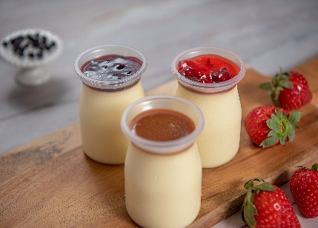 |  | 冷藏保存4天 |  | 120 | 100
甜心大福 (草莓) | 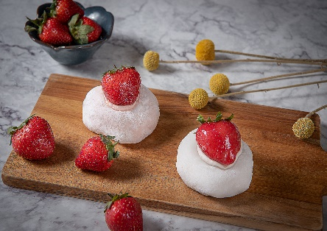 | 內餡: 乳酪蛋糕 (澳洲卡夫乳酪) + 草莓香堤(法國鮮奶油 + 大湖草莓果醬) | 冷藏保存3天 | 蛋奶素 | 55 | 50
甜心大福 (芋頭) |  | 內餡:乳酪蛋糕 (澳洲卡夫乳酪) + 芋泥香堤(法國鮮奶油 + 大甲芋頭) | 冷藏保存3天 | 蛋奶素 | 55 | 50
甜心大福 (2入) (草莓*1芋頭*1) (口味不可更動) |  |  | 冷藏保存3天 | 蛋奶素 | 110 | 95
草莓最愛 | 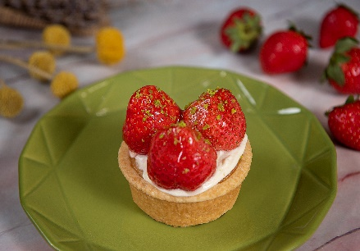 | 杏仁塔 內餡:巧克力蛋糕+草莓醬 | 冷藏保存3天 | 蛋奶素 | 99 | 89
甜蜜驚喜(4吋) | 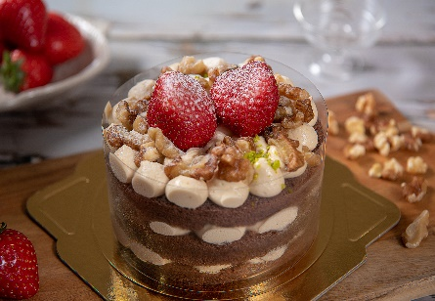 | 蛋糕:巧克力蛋糕 內餡:雲林北港研磨無糖花生醬 + 核桃堅果 | 冷藏保存4天 | 蛋奶素 | 169 | 152
草莓香堤珠寶盒 | 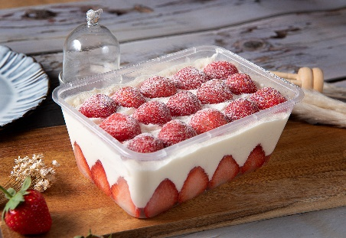 | 蛋糕:香草蛋糕 內餡:卡士達醬 | 冷藏保存3天 | 蛋奶素 | 269 | 242
*草莓季商品盡早食用完畢 *附上訂購單，請填寫完畢送至喜憨兒櫃位， 或EMAIL至asuslite@careus.org.tw謝謝

